行政事業レビューシート
 |  |  |  |  |  |  |  |  |  |  |  |  |  |  |  | 事業番号 |  |  |  | 2022 |  |  | - | 復興 |  |  | - | 21 |  | - | 0004
令和4年度行政事業レビューシート |  |  |  |  |  |  |  |  |  |  |  |  |  |  |  |  |  |  |  |  |  |  | （ | 復興庁 |  |  |  |  |  |  |  |  |  | ）
事業名 |  |  |  |  | 福島再生加速化交付金 |  |  |  |  |  |  |  |  |  |  |  | 担当部局庁 |  |  |  | 復興庁 |  |  |  |  |  |  |  | 作成責任者
事業開始年度 |  |  |  |  | 平成25年度 |  |  |  |  | 事業終了 （予定）年度 |  |  | 令和7年度 |  |  |  | 担当課室 |  |  |  | 統括官付参事官（原子力災害復興担当、法制担当、農林水産担当） |  |  |  |  |  |  |  | 参事官 道菅 稔 参事官 野田 幸裕 参事官 杉田 雅嗣 参事官 中見 大志 参事官 徳増 伸二 参事官 植草 泰彦 参事官 佐藤 宏昭
会計区分 |  |  |  |  | 東日本大震災復興特別会計
根拠法令 （具体的な 条項も記載） |  |  |  |  | 福島復興再生特別措置法第34条、第46条 |  |  |  |  |  |  |  |  |  |  |  | 関係する 計画、通知等 |  |  |  | 福島再生加速化交付金制度要綱、実施要綱、交付要綱
主要政策・施策 |  |  |  |  | - |  |  |  |  |  |  |  |  |  |  |  | 主要経費 |  |  |  | その他の事項経費
事業の目的 （目指す姿を簡潔に。3行程度以内） |  |  |  |  | 長期避難者への支援から早期帰還への対応までの施策等を一括した、使い勝手がよく、よりきめ細やかなニーズに対応できる交付金を地方公共団体に交付 することにより、福島再生の加速化を図る。
事業概要 （5行程度以内。別添可） |  |  |  |  | (1)対象地域 避難指示を受けた12市町村等 (2)対象団体 対象地域の地方公共団体等 (3)対象事業 【基幹事業】 帰還・移住等環境整備(生活拠点整備、農林水産業・商工業再開に向けた環境の整備、移住・定住の促進等) 長期避難者生活拠点形成(長期避難者向けの災害公営住宅整備等) 福島定住等緊急支援(子育て世帯が早期に帰還し安心して定住できる環境整備、放射性薬剤の研究・開発支援を通じたがん等への健康不安の解消、 地域の魅力等の情報発信を持続的に実施できる体制づくり及び福島県産品等への風評払拭の促進) 既存ストック活用まちづくり支援（既存ストック（空き地・空き家等）を活用した被災12市町村のまちづくり支援） 浜通り地域等産業発展環境整備事業（福島浜通り地域等における産業発展に向けた環境整備） 水産業共同利用施設復興促進整備事業（本格的な水産業の復興に向け、被災した市町村等が所有する水産業共同利用施設等の整備に対して支援） 【効果促進事業】 基幹事業と一体となって効果を増大させるソフト施策等の事業 ※交付対象項目（帰還・移住等環境整備、長期避難者生活拠点形成など）毎の事業概要、目標・指標、資金の流れ等については、別添１～８のとおり。
実施方法 |  |  |  |  | 交付
予算額・ 執行額 （単位:百万円） |  |  |  |  |  |  |  |  |  |  |  | 令和元年度 |  |  | 令和2年度 |  |  |  |  | 令和3年度 |  |  |  |  | 令和4年度 |  |  |  |  | 令和5年度要求
 |  |  |  |  | 予算の状況 |  | 当初予算 |  |  |  |  | 89,045 |  |  | 79,115 |  |  |  |  | 72,070 |  |  |  |  | 70,084 |  |  |  |  | 62,109
 |  |  |  |  |  |  | 補正予算 |  |  |  |  | ▲ 16,619 |  |  | ▲ 15,572 |  |  |  |  | ▲ 5,952 |  |  |  |  | -
 |  |  |  |  |  |  | 前年度から繰越し |  |  |  |  | 7,664 |  |  | 18,932 |  |  |  |  | 22,393 |  |  |  |  | 9,292 |  |  |  |  | -
 |  |  |  |  |  |  | 翌年度へ繰越し |  |  |  |  | ▲ 18,932 |  |  | ▲ 22,393 |  |  |  |  | ▲ 9,292 |  |  |  |  | -
 |  |  |  |  |  |  | 予備費等 |  |  |  |  | - |  |  | - |  |  |  |  | - |  |  |  |  | -
 |  |  |  |  |  |  | 計 |  |  |  |  | 61,158 |  |  | 60,082 |  |  |  |  | 79,219 |  |  |  |  | 79,376 |  |  |  |  | 62,109
 |  |  |  |  | 執行額 |  |  |  |  |  |  | 58,377 |  |  | 53,088 |  |  |  |  | 73,095
 |  |  |  |  | 執行率（％） |  |  |  |  |  |  | 95% |  |  | 88% |  |  |  |  | 92%
 |  |  |  |  | 当初予算＋補正予算に対する執行額の割合（％） |  |  |  |  |  |  | 81% |  |  | 84% |  |  |  |  | 111%
令和4・5年度 予算内訳 （単位：百万円） |  |  |  |  | 歳出予算目 |  |  |  |  |  |  | 令和4年度当初予算 |  |  | 令和5年度要求 |  |  |  |  | 主な増減理由
 |  |  |  |  | 福島再生加速化交付金 |  |  |  |  |  |  | 70,084 |  |  | 62,109 |  |  |  |  | 対象地域の地方公共団体における事業の進捗を踏まえた申請見込みを積み上げたものであり、結果として前年度に比べ減額となったもの。

 |  |  |  |  | その他 |  |  |  |  |  |  | 0 |  |  | 0
 |  |  |  |  | 計 |  |  |  |  |  |  | 70,084 |  |  | 62,109
活動内容 （アクティビティ） |  |  |  |  | 地方公共団体（避難指示を受けた12市町村等）における、住民の帰還や新たな住民の移住・定住の促進を図るための環境を整備する事業、長期避難者の生活拠点の形成のための事業、地域の魅力等の情報発信等のための事業など、福島再生の加速化のために実施する事業に対し支援
活動目標及び 活動実績 （アウトプット） |  |  |  |  | 活動目標 |  |  |  |  |  |  | 活動指標 |  |  |  |  |  | 単位 |  |  | 令和元年度 |  | 令和2年度 |  |  | 令和3年度 |  |  | 4年度 活動見込 |  |  | 5年度 活動見込
 |  |  |  |  | 住民の帰還や新たな住民の移住・定住促進のための環境整備、長期避難者の生活拠点形成、地域の魅力等の情報発信など、施設整備等の事業の実施 |  |  |  |  |  |  | 配分事業数 |  |  |  |  | 活動実績 | 事業 |  |  | 403 |  | 364 |  |  | 456 |  |  | - |  |  | -
 |  |  |  |  |  |  |  |  |  |  |  |  |  |  |  |  | 当初見込み | - |  |  | - |  | - |  |  | - |  |  | - |  |  | -
単位当たり コスト |  |  |  |  | 算出根拠 |  |  |  |  |  |  |  |  |  |  |  |  | 単位 |  |  | 令和元年度 |  | 令和2年度 |  |  | 令和3年度 |  |  | 4年度活動見込
 |  |  |  |  | 配分額／配分事業数 |  |  |  |  |  |  |  |  |  |  |  | 単位当たり コスト | 百万円 |  |  | 168 |  | 161 |  |  | 153 |  |  | -
 |  |  |  |  |  |  |  |  |  |  |  |  |  |  |  |  | 計算式 | 百万円/事業 |  |  | 67,504（百万円） /403（事業） |  | 58,458（百万円） /364（事業） |  |  | 69,739（百万円） /456（事業） |  |  | -
成果目標及び 成果実績 （アウトカム） |  |  |  |  | 定量的な成果目標 |  |  |  |  |  |  | 成果指標 |  |  |  |  |  | 単位 |  |  | 令和元年度 |  | 令和2年度 |  |  | 令和3年度 |  |  | 中間目標 |  |  | 目標最終年度
 |  |  |  |  |  |  |  |  |  |  |  |  |  |  |  |  |  |  |  |  |  |  |  |  |  |  |  |  | - |  | 年度 | - | 年度
 |  |  |  |  | - |  |  |  |  |  |  | - |  |  |  |  | 成果実績 | - |  |  | - |  | - |  |  | - |  |  | - |  |  | -
 |  |  |  |  |  |  |  |  |  |  |  |  |  |  |  |  | 目標値 | - |  |  | - |  | - |  |  | - |  |  | - |  |  | -
 |  |  |  |  |  |  |  |  |  |  |  |  |  |  |  |  | 達成度 | ％ |  |  | - |  | - |  |  | - |  |  | - |  |  | -
根拠として用いた 統計・データ名 （出典） |  |  |  |  | -

定量的な成果目標の設定が困難な場合 | 定量的な目標が設定できない理由及び定性的な成果目標 |  |  |  | 定量的な目標が設定できない理由 |  |  |  |  |  |  |  |  |  |  |  |  | 定性的な成果目標と令和元年～令和3年度の達成状況・実績

 |  |  |  |  | 復興の現状や課題、ニーズ等は地域毎に様々に異なっており、こうした地域の実情等を踏まえて、地方公共団体が復興の加速化に向け住民の意見等を踏まえた取組を柔軟かつ迅速に行っていく必要があること等から、本交付金全体で、定量的な目標を設定することは困難である。 |  |  |  |  |  |  |  |  |  |  |  |  | 住民の帰還や新たな住民の移住・定住促進のための環境整備、長期避難者の生活拠点形成、地域の魅力等の情報発信等により、福島被災地の復興・再生を加速する。 R元～R3年度の実績(支援した実績経費及び事業数)は記載のとおり。

 | 事業の妥当性を検証するための代替的な達成目標及び実績 |  |  |  | 代替目標 |  |  |  |  |  |  | 代替指標 |  |  |  |  |  | 単位 |  |  | 令和元年度 |  | 令和2年度 |  |  | 令和3年度 |  |  | 中間目標 |  |  | 目標最終年度
 |  |  |  |  |  |  |  |  |  |  |  |  |  |  |  |  |  |  |  |  |  |  |  |  |  |  |  |  | - |  | 年度 | - | 年度
 |  |  |  |  | 住民の帰還や新たな住民の移住・定住促進のための環境整備、長期避難者の生活拠点形成、地域の魅力等の情報発信等により、福島被災地の復興・再生を加速 |  |  |  |  |  |  | 避難指示を受けた12市町 村等に対して国が支援した 経費 |  |  |  |  | 実績 | 百万円 |  |  | 58,377 |  | 53,088 |  |  | 73,095 |  |  | - |  |  | -
 |  |  |  |  |  |  |  |  |  |  |  |  |  |  |  |  | 目標値 | 百万円 |  |  | 80,090 |  | 82,475 |  |  | 88,511 |  |  | - |  |  | -
 |  |  |  |  |  |  |  |  |  |  |  |  |  |  |  |  | 達成度 | ％ |  |  | 73 |  | 64 |  |  | 83 |  |  | - |  |  | -
成果目標及び成果実績（アウトカム）欄についてさらに記載が必要な場合はチェックの上【別紙１】に記載 |  |  |  |  |  |  |  |  |  |  |  |  |  |  |  |  |  |  |  |  |  |  |  |  |  |  |  | チェック
政策評価、新経済・財政再生計画との関係 |  | 政策評価 | 政策 |  | 復興施策の推進
 |  |  | 施策 |  | （３）原子力災害からの復興に係る施策の推進 |  |  |  |  |  |  |  |  |  | 政策評価書URL |  |  | https://www.reconstruction.go.jp/topics/sozai/2021_fukkochouseisakuhyouka.pdf
 |  |  |  |  |  |  |  |  |  |  |  |  |  |  | 該当箇所 |  |  | 6ページ目
 |  | 新経済・財政再生計画改革工程表 2021 | 取組事項 |  | 分野： |  |  | - |  |  |  |  |  | -
 |  |  |  |  | （新経済・財政再生計画改革工程表 2021）URL： |  |  |  |  |  |  |  |  | -
 |  |  |  |  | 該当箇所 |  |  |  |  |  |  |  |  | -
事業所管部局による点検・改善
 |  | 項 目 |  |  |  |  |  |  |  |  |  |  |  |  |  |  |  |  |  | 評 価 |  | 評価に関する説明
国費投入の必要性 |  | 事業の目的は国民や社会のニーズを的確に反映しているか。 |  |  |  |  |  |  |  |  |  |  |  |  |  |  |  |  |  | ○ |  | 復興の動きを加速するため、長期避難者への支援から早期帰還への対応までの施策を一括した、使い勝手がよく、きめ細やかなニーズに対応できる交付金事業としている。
 |  | 地方自治体、民間等に委ねることができない事業なのか。 |  |  |  |  |  |  |  |  |  |  |  |  |  |  |  |  |  | ○ |  | 原子力政策を推進してきた国が福島の復興と再生に関する施策にかかる費用を負担する必要がある。
 |  | 政策目的の達成手段として必要かつ適切な事業か。政策体系の中で優先度の高い事業か。 |  |  |  |  |  |  |  |  |  |  |  |  |  |  |  |  |  | ○ |  | 長期避難者への支援から早期帰還への対応までの施策を一括して交付金としており、使い勝手がよく、きめ細やかなニーズに対応できる事業である。
事業の効率性 |  | 競争性が確保されているなど支出先の選定は妥当か。 |  |  |  |  |  |  |  |  |  |  |  |  |  |  |  |  |  | ‐ |  | -
 |  |  | 一般競争契約、指名競争契約又は随意契約（企画競争）による支出のうち、一者応札又は一者応募となったものはないか。 |  |  |  |  |  |  |  |  |  |  |  |  |  |  |  |  | 無
 |  |  | 競争性のない随意契約となったものはないか。 |  |  |  |  |  |  |  |  |  |  |  |  |  |  |  |  | 無
 |  | 受益者との負担関係は妥当であるか。 |  |  |  |  |  |  |  |  |  |  |  |  |  |  |  |  |  | ○ |  | 国と地方公共団体との負担関係は、実施要綱等に明確に定められており、妥当なものとなっている。
 |  | 単位当たりコスト等の水準は妥当か。 |  |  |  |  |  |  |  |  |  |  |  |  |  |  |  |  |  | ○ |  | 事業実施の必要性や事業の効率性について、復興庁及び交付担当省庁にて事業計画の内容を精査しており、単位当たりコストは妥当なものとなっている。
 |  | 資金の流れの中間段階での支出は合理的なものとなっているか。 |  |  |  |  |  |  |  |  |  |  |  |  |  |  |  |  |  | ○ |  | 事業実施の必要性や事業の効率性について、復興庁及び交付担当省庁にて事業計画の内容を精査しており、中間段階での支出は合理的なものとなっている。
 |  | 費目・使途が事業目的に即し真に必要なものに限定されているか。 |  |  |  |  |  |  |  |  |  |  |  |  |  |  |  |  |  | ○ |  | 事業実施の必要性や事業の効率性について、復興庁及び交付担当省庁にて事業計画の内容を精査しており、費目・使途は事業目的に即し必要なものとなっている。
 |  | 不用率が大きい場合、その理由は妥当か。（理由を右に記載） |  |  |  |  |  |  |  |  |  |  |  |  |  |  |  |  |  | ‐ |  | -
 |  | 繰越額が大きい場合、その理由は妥当か。（理由を右に記載） |  |  |  |  |  |  |  |  |  |  |  |  |  |  |  |  |  | ○ |  | 帰還環境整備等の実施にあたり、関連事業との調整に不測の日数を要したことにより、地方公共団体からの交付申請が翌年度に後ろ倒しになったこと、入札不調を踏まえた計画（工期）の見直しを行ったこと、等によるもの。
 |  | その他コスト削減や効率化に向けた工夫は行われているか。 |  |  |  |  |  |  |  |  |  |  |  |  |  |  |  |  |  | ‐ |  | -
事業の有効性 |  | 成果実績は成果目標に見合ったものとなっているか。 |  |  |  |  |  |  |  |  |  |  |  |  |  |  |  |  |  | ‐ |  | -
 |  | 事業実施に当たって他の手段・方法等が考えられる場合、それと比較してより効果的あるいは低コストで実施できているか。 |  |  |  |  |  |  |  |  |  |  |  |  |  |  |  |  |  | ○ |  | 事業の手段・方法等について、復興庁及び交付金担当省庁にて事業計画の内容を精査しており、効果的、低コストで実施されている。
 |  | 活動実績は見込みに見合ったものであるか。 |  |  |  |  |  |  |  |  |  |  |  |  |  |  |  |  |  | ‐ |  | -
 |  | 整備された施設や成果物は十分に活用されているか。 |  |  |  |  |  |  |  |  |  |  |  |  |  |  |  |  |  | ○ |  | 本交付金により整備された災害公営住宅等の施設等については、福島の復興のために十分活用されている。
関連事業 |  | 関連する事業がある場合、他部局・他府省等と適切な役割分担を行っているか。（役割分担の具体的な内容を各事業の右に記載） |  |  |  |  |  |  |  |  |  |  |  |  |  |  |  |  |  | ‐
 |  | 事業番号 |  |  |  |  |  |  |  |  | 事業名

点検・改善結果 |  | 点検結果 |  |  | 福島の再生を加速するため、長期避難者への支援から早期帰還への対応までの施策を一括した、使い勝手がよく、よりきめ細やかなニーズに対応できる交付金を地方公共団体に交付することにより支援を行っている。採択に当たっては、復興庁及び交付担当省庁にて精査を行っており、事業実施の必要性や効率性、有効性を確保している。
 |  | 改善の 方向性 |  |  | 今後も自治体の事業計画の策定支援を行うとともに、事業計画の募集を途切れなく行うことを通じ、予算の着実な執行を図っていく。
外部有識者の所見
○当該交付金は、長期避難者への支援から早期帰還への対応までの施策等を一括した、使い勝手がよく、被災自治体のきめ細やかなニーズに対応したもので、原子力災害からの復興を加速するために重要な事業であるが、幅広い事業メニューがあるため、事業の全体像や成果を把握しにくい部分がある。 ○当該交付金について、１本のレビューシートで全体の概要を公表しているが、事業（交付対象項目）毎に定量的な目標若しくは代替指標、事業の内容、資金の流れ等を記載したミニレビューシートを作成し公表することで、自治体ごとの復興のステージに応じた効率的・効果的な支援とするべきである。 ○本交付金で実施する事業（交付対象項目）については、広域の復興・まちづくりに関する計画や各自治体の計画に基づいて実施することにより、福島の復興の加速化につなげていくべきである。
行政事業レビュー推進チームの所見
事業内容の 一部改善 |  |  |  | 福島の復興・再生に資する必要性の高い事業であり、外部有識者の所見を踏まえ、引き続き効率性に留意しつつ予算の執行を進めること。
所見を踏まえた改善点/概算要求における反映状況
執行等改善 |  |  |  | 交付対象項目（帰還・移住等環境整備、長期避難者生活拠点形成など）毎に、事業概要、目標・指標、資金の流れ等を記載したシートを作成した（別添１～８）。 事業の目的である福島の再生の加速のため、被災地それぞれの事情に配慮しつつ、引き続き効率的・効果的な予算の執行に努めていく。
備考
-
関連する過去のレビューシートの事業番号
平成23年度 |  |  | -
平成24年度 |  |  | -
平成25年度 |  |  | -
平成26年度 |  |  | 007
平成27年度 |  |  | 0005
平成28年度 |  |  | 0007
平成29年度 |  |  | 0005
平成30年度 |  |  | 0005
令和元年度 |  |  | 復興庁 |  |  | - |  |  | 0005
令和2年度 |  |  | 復興庁 |  |  |  |  |  | 0005
令和3年度 |  |  | 2021 |  | 復興 |  |  | 20 | 0005
資金の流れ （資金の受け取り先が何を行っているかについて補足する） （単位：百万円） |  |  |  |  | ※令和3年度実績を記入。執行実績がない新規事業、新規要求事業については現時点で予定やイメージを記入。
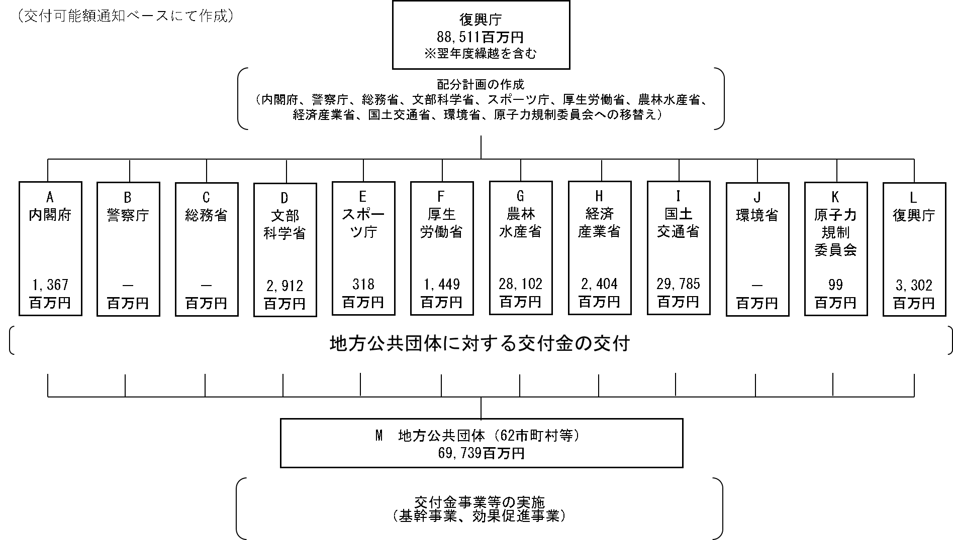

費目・使途 （「資金の流れ」においてブロックごとに最大の金額が支出されている者について記載する。費目と使途の双方で実情が分かるように記載） |  |  |  |  | A.内閣府 |  |  |  |  |  |  |  |  |  |  |  |  |  | B.警察庁
...

別添１_帰還・移住等環境整備
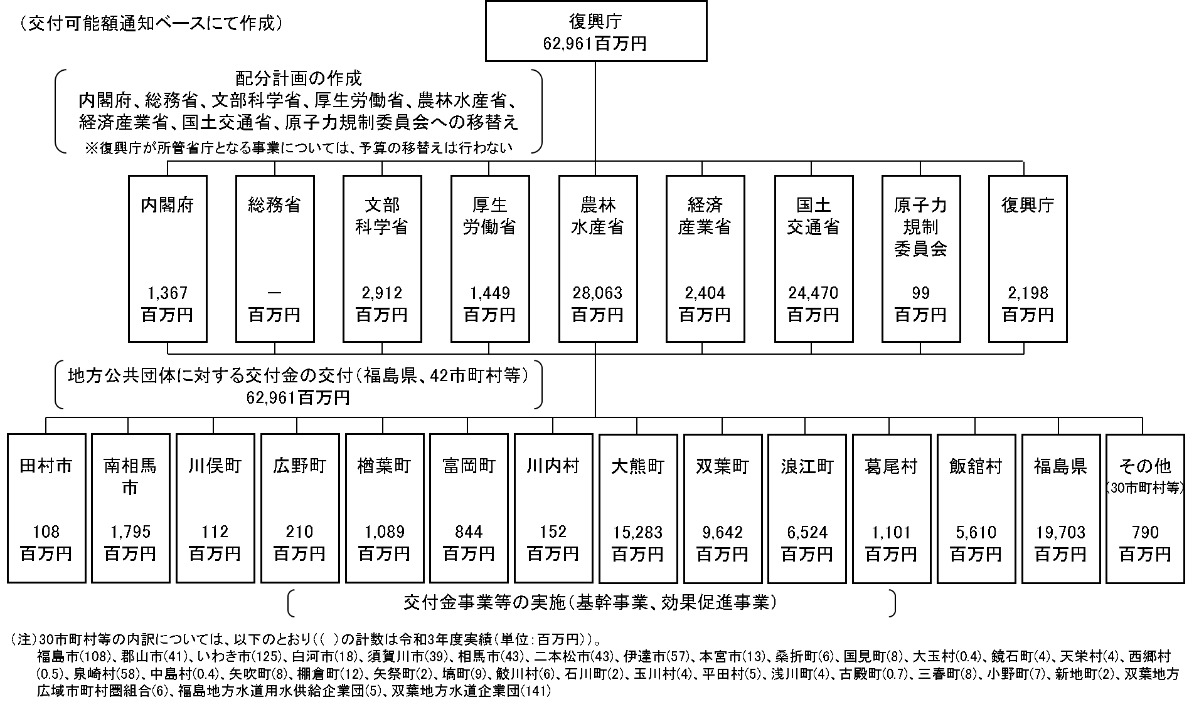
別添１
...
 |  |  |  |  |  |  |  |  | 作成責任者
 |  |  |  |  |  |  |  |  | 参事官 道菅 稔 参事官 野田 幸裕
...
 |  |  |  |  |  |  | 令和2年度 | 令和3年度 | 4年度 活動見込 |  | 5年度 活動見込
 |  |  |  |  |  |  | 18 | 18 | - |  | -
 |  |  |  |  |  |  | - | - | - |  | -
 |  |  |  |  |  |  | 令和2年度 | 令和3年度 | 4年度 活動見込 |  | 5年度 活動見込
 |  |  |  |  |  |  | 580 | 580 | - |  | -
...
 | 事業の妥当性を検証するための代替的な達成目標及び実績 | 代替目標 | 代替指標 |  | 単位 | 令和元年度 | 令和2年度 | 令和3年度 | 中間目標 |  | 目標最終年度
 |  |  |  |  |  |  |  |  | - | 年度 | - | 年度
 |  | 本交付金（原子力災害被災地域産業団地等整備等支援事業）により整備完了した産業団地等への企業等の進出（目標値については、産業団地完成から操業開始までのタイムラグのみ勘案して、２年度前に整備完了した区画数を元に設定。） | 本交付金（原子力災害被災地域産業団地等整備等支援事業）により整備完了した産業団地等の操業区画数 | 実績 | 操業区画数 | 32 | 47 | 58 | - |  | -
 |  |  |  | 目標値 | 操業区画数 | 42 | 57 | 79 | - |  | -
 |  |  |  | 達成度 | ％ | 76 | 83 | 73 | - |  | -
 | 事業の妥当性を検証するための代替的な達成目標及び実績 | 代替目標 | 代替指標 |  | 単位 | 令和元年度 | 令和2年度 | 令和3年度 | 中間目標 |  | 目標最終年度
 |  |  |  |  |  |  |  |  | - | 年度 | - | 年度
 |  | 本交付金（原子力災害被災地域事業所整備等支援事業）により整備完了した貸事業所への企業等の進出（目標値については、整備完了した部屋数から民間事業者が公表するオフィスビルの空室率のうち最も類似性が高いと思われる東京都隣接３県（埼玉県・千葉県・神奈川県）の過去１０年間の平均空室率分（7.3%。令和3年度末現在）を控除したもの。） | 本交付金（原子力災害被災地域事業所整備等支援事業）により整備完了した貸事業所の入居数 | 実績 | 入居数 | 28 | 49 | 52 | - |  | -
 |  |  |  | 目標値 | 入居数 | 32 | 68 | 68 | - |  | -
 |  |  |  | 達成度 | ％ | 86 | 72 | 77 | - |  | -
資金の流れ （資金の受け取り先が何を行っているかについて補足する） （単位：百万円） |  | ※令和3年度実績を記入。執行実績がない新規事業、新規要求事業については現時点で予定やイメージを記入。

別添２_長期避難者生活拠点形成事業
別添２
...
 |  |  |  |  |  |  | 作成責任者
 |  |  |  |  |  |  | 参事官 杉田 雅嗣
...
 |  |  |  |  | 令和2年度 | 令和3年度 | 4年度 活動見込 | 5年度 活動見込
 |  |  |  |  | 46 | 39 | - | -
 |  |  |  |  | - | - | - | -
 |  |  |  |  | 令和2年度 | 令和3年度 | 4年度活動見込
 |  |  |  |  | 128 | 132 | -
...
代替目標 |  | 代替指標 | 単位 | 令和元年度 | 令和2年度
※令和3年度実績を記入。執行実績がない新規事業、新規要求事業については現時点で予定やイメージを記入。

 | （交付可能額通知ベースにて作成）
復興庁
5,152百万円

配分計画の作成
（国土交通省への移し替え）

国土交通省
5,152百万円

地方公共団体に対する交付金の交付
（９市町村等）
5,152百万円

葛尾村
87百万円
桑折町
67百万円
福島県
4,360百万円
川俣町
49百万円
飯舘村
12百万円

川内村
20百万円
いわき市
430百万円
本宮市
73百万円
大玉村
53百万円

交付金事業等の実施
（基幹事業、効果促進事業）

別添３_子ども元気復活交付金
別添３
...
 |  |  |  |  |  |  |  | 作成責任者
 |  |  |  |  |  |  |  | 参事官 中見 大志
...
 |  |  |  |  |  | 令和2年度 | 令和3年度 | 4年度 活動見込 | 5年度 活動見込
 |  |  |  |  |  | 12 | 5 | - | -
 |  |  |  |  |  | - | - | - | -
 |  |  |  |  |  | 令和2年度 | 令和3年度 | 4年度活動見込
 |  |  |  |  |  | 91 | 97 | -
...
 |  |  |  | 単位 | 令和元年度 | 令和2年度 | 令和3年度 | 中間目標
 |  |  | 目標値 | 点 | 42 | - | 41 | -
 |  |  | 達成度 | 点 | ▲ 0 | - | 0 | -
代替目標 |  | 代替指標 |  | 単位 | 令和元年度 | 令和2年度 | 令和3年度 | 中間目標
 |  |  |  |  |  |  |  | -
子どもたちの体力低下等の回避（全国体力・運動能力、運動習慣等調査における福島県平均値を全国平均値以上とする） |  | 全国体力・運動能力、運動習慣等調査における福島県平均値（中２女子） | 実績 | 点 | 50 | - | 49 | -
 |  |  | 目標値 | 点 | 50 | - | 48 | - | -
 |  |  | 達成度 | 点 | 0 | - | 1 | - | -
※令和3年度実績を記入。執行実績がない新規事業、新規要求事業については現時点で予定やイメージを記入。

 | （交付可能額通知ベースにて作成）
復興庁
483百万円

配分計画の作成
（文部科学省、国土交通省への移し替え）

文部科学省
318百万円
国土交通省
164百万円

地方公共団体に対する交付金の交付
（２市町）
483百万円

福島市
2百万円
浪江町
481百万円

交付金事業等の実施
（基幹事業）

別添４_福島健康不安対策事業
別添４
...
 |  |  |  |  |  |  | 作成責任者
 |  |  |  |  |  |  | 参事官 植草 泰彦
...
 |  |  |  |  | 令和2年度 | 令和3年度 | 4年度 活動見込 | 5年度 活動見込
 |  |  |  |  | 1 | 1 | - | -
 |  |  |  |  | - | - | - | -
 |  |  |  |  | 令和2年度 | 令和3年度 | 4年度活動見込
 |  |  |  |  | - | 329 | -
...
 |  |  | 単位 | 令和元年度 | 令和2年度 | 令和3年度
 |  | 達成度 | ％ | - | - | -
※令和3年度実績を記入。執行実績がない新規事業、新規要求事業については現時点で予定やイメージを記入。

 | （交付可能額通知ベースにて作成）

復興庁
329百万円
配分計画の作成

地方公共団体に対する交付金の交付
（福島県）
３２９百万円

福島県
329百万円

交付金事業の実施
（県民健康管理基金の積み増し）

別添５_地域魅力向上・発信支援事業
別添５
...
 |  |  |  |  |  |  | 作成責任者
 |  |  |  |  |  |  | 参事官 中見 大志
...
 |  |  |  |  | 令和2年度 | 令和3年度 | 4年度 活動見込 | 5年度 活動見込
 |  |  |  |  | - | 39 | - | -
 |  |  |  |  | - | - | - | -
 |  |  |  |  | 令和2年度 | 令和3年度 | 4年度活動見込
 |  |  |  |  | - | 7 | -
...
代替目標 |  | 代替指標 | 単位 | 令和元年度 | 令和2年度
※令和3年度実績を記入。執行実績がない新規事業、新規要求事業については現時点で予定やイメージを記入。

 | （交付可能額通知ベースにて作成）
復興庁
279百万円

配分計画の作成
地方公共団体に対する交付金の交付
（21市町村等）
279百万円

福島市
3百万円
福島県
200百万円
いわき市
7百万円
白河市
10百万円
二本松市
0.2百万円

南相馬市
12百万円
本宮市
8百万円
田村市
2百万円
国見町
2百万円
川俣町
0.6百万円

天栄村
4百万円
北塩原村
0.08百万円
鏡石町
6百万円
柳津町
2百万円
鮫川村
0.8百万円

玉川村
3百万円
三春町
3百万円
石川町
7百万円
小野町
0.1百万円
楢葉町
8百万円

飯舘村
1百万円

交付金事業の実施

別添６_既存ストック活用まちづくり支援事業
別添６
...
 |  |  |  |  |  |  |  | 作成責任者
 |  |  |  |  |  |  |  | 参事官 杉田 雅嗣
...
 |  |  |  |  |  | 令和2年度 | 令和3年度 | 4年度 活動見込 | 5年度 活動見込
 |  |  |  |  |  | 4 | 2 | - | -
 |  |  |  |  |  | - | - | - | -
 |  |  |  |  |  | 令和2年度 | 令和3年度 | 4年度活動見込
 |  |  |  |  |  | 12 | 88 | -
...
 | 事業の妥当性を検証するための代替的な達成目標及び実績 | 代替目標 | 代替指標 | 単位 | 令和元年度 | 令和2年度 | 令和3年度
資金の流れ （資金の受け取り先が何を行っているかについて補足する） （単位：百万円） |  | ※令和3年度実績を記入。執行実績がない新規事業、新規要求事業については現時点で予定やイメージを記入。
（交付可能額通知ベースにて作成）

復興庁
176百万円

配分計画の作成
地方公共団体に対する交付金の交付
（２市町）
176百万円

南相馬市
0.8百万円
広野町
176百万円

交付金事業等の実施
（基幹事業）

別添７_浜通り地域等産業発展環境整備事業
別添７
...
 |  |  |  |  |  |  |  | 作成責任者
 |  |  |  |  |  |  |  | 参事官 徳増 伸二
...
 |  |  |  |  |  | 令和2年度 | 令和3年度 | 4年度 活動見込 | 5年度 活動見込
 |  |  |  |  |  | - | 1709 | - | -
 |  |  |  |  |  | - | - | - | -
 |  |  |  |  |  | 令和2年度 | 令和3年度 | 4年度 活動見込 | 5年度 活動見込
 |  |  |  |  |  | - | 33 | - | -
...
代替目標 |  | 代替指標 |  | 単位 | 令和元年度 | 令和2年度 | 令和3年度
 |  |  | 達成度 | ％ | - | - | -
代替目標 |  | 代替指標 |  | 単位 | 令和元年度 | 令和2年度 | 令和3年度
...
代替目標 |  | 代替指標 |  | 単位 | 令和元年度 | 令和2年度 | 令和3年度
（２）伴走支援事業実施企業における更なるステップアップに向けた事業の継続 |  | （２）伴走支援事業実施企業のうち、国等で実施している本事業以外の事業における採択率 | 実績 | ％ | - | - | 50
 |  |  | 目標値 | ％ | - | - | 50
 |  |  | 達成度 | ％ | - | - | 100
※令和3年度実績を記入。執行実績がない新規事業、新規要求事業については現時点で予定やイメージを記入。

 | （交付可能額通知ベースにて作成）

配分計画の作成
復興庁
288百万円

地方公共団体に対する交付金の交付
（福島県）
２８８百万円

福島県
288百万円

交付金事業の実施

別添８_水産業共同利用施設復興促進整備事業
別添８
...
 |  |  | 作成責任者
 |  |  | 参事官 佐藤 宏昭
...
 | 令和2年度 | 令和3年度 | 4年度 活動見込 | 5年度 活動見込
 | - | 1 | - | -
 | - | - | - | -
 | 令和2年度 | 令和3年度 | 4年度活動見込
 | - | 38,817 | -
...
（交付可能額通知ベースにて作成）
復興庁
39百万円

配分計画の作成
（農林水産省への移し替え）

農林水産省
39百万円

地方公共団体に対する交付金の交付
（１町）
39百万円
浪江町
39百万円

交付金事業の実施
（基幹事業）

